画面レイアウト
1．画面レイアウト

レイアウト

ログイン→コース→コース詳細→レッスン→レッスン詳細
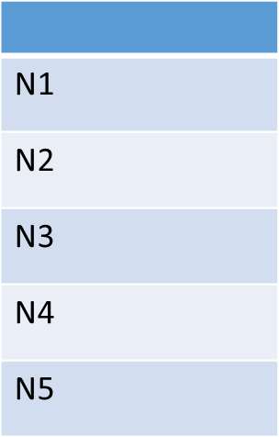
ロゴ
ホーム
1
2
コース
3
テスト
4
5
知識
6
7
プロフィール
ログアウト
8
10
9
レベル
11
12
13
14
登録コース

レッスン タイトル
15

16

17
18

